METRADO DE LOSA
METRADO DE LOSA: CALCULO DE DE m3 DE CONCRETO Y CANTIDAD DE LADRILLO

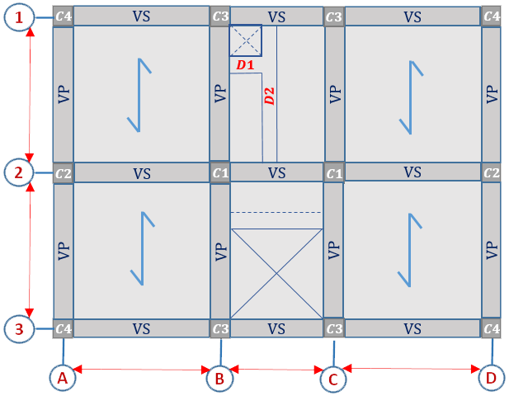
$$D3$$
 |  |  | SECCION DE ESCALERA:


 |  |  | SECCION DE TRAGA LUZ:

 |  |  | SECCION DE DETALLES:
 |  | D1:
 |  | D2:
 |  | D3:
 |  |  |  |  | http://hebmerma.com/
 |  |  | SECCION DE LADRILLO:
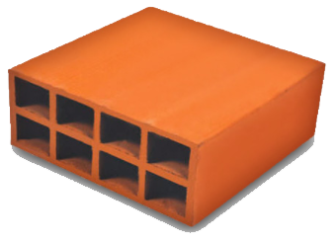
 |  | L =
 |  | A =
 |  | H =
 |  | V =

 |  | ESPESOR de LOSA | CONCRETO m3 x m2 | CANT. DE LADRILLO m2

 | METRADO: | 0.13 m | 0.07 | 8.33 Unid.
 | ESPESOR DE LOSA: | 0.17 m | 0.08 | 8.33 Unid.
 | CONCRETO: | 0.20 m | 0.087545 | 8.33 Unid.
 | LADRILLO: | 0.25 m | 0.1 | 8.33 Unid.
 |  | 0.30 m | 0.112575 | 8.33 Unid.

Hoja1
$$Cant. Ladrillo por m^{2}=\frac{1}{(A+V)∗L}$$

$$Cant. Ladrillo TOTAL=Area Total de la Losa∗Cant. Ladrillo por m^{2}$$

$$m^{3} de Concreto por m^{2}=1m∗1m∗Espesor de losa−(Cant. Ladrillo por m^{2}∗L_{ladrillo}∗A_{ladrillo}∗H_{ladrillo}$$

$$m^{3} de Concreto TOTAL=Area Total de Losa∗m^{3} de Concreto por m^{2}$$

